Reverso
 |  | COELI MEXICANA S.A. DE C.V.

 |  | Reporte de evaluación de prendas ESD

DATOS DE LA PRENDA |  |  | CONDICIONES DE LA PRUEBA
Fabricante de prenda: |  |  | Fecha de prueba: |  | ___________/____________/___________
Cliente: |  |  | AMBIENTE |  | INICIAL |  | FINAL
Tipo de prenda: |  |  | Humedad relativa (%)
Lote descontaminado: |  |  | Temperatura (°F):
Evaluación de resistencia eléctrica
DIAGRAMA DE PRENDA ESD |  |  | ROPA DE CONTROL ESTATICO
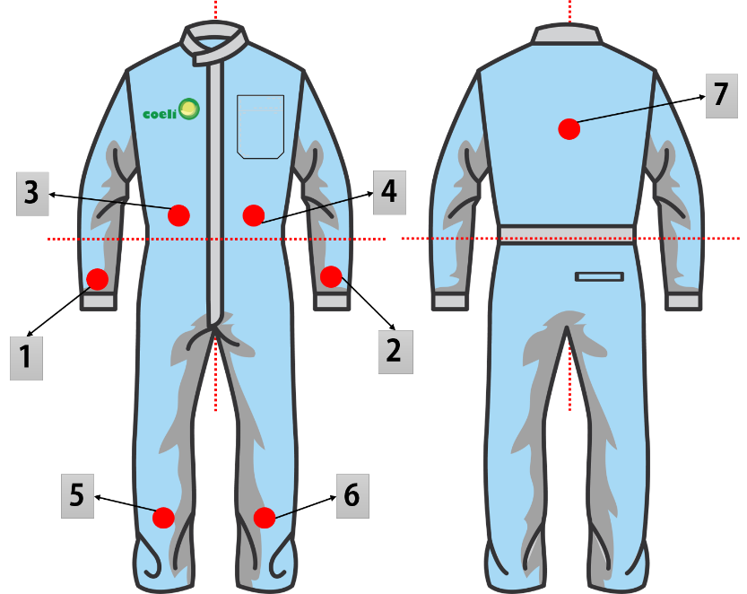 |  |  | Medición Punto a punto (ohms/sq) |  | Muestra No.1 |  | Muestra No. 2

 |  |  | 1 - 2
 |  |  | 1 - 3
 |  |  | 1 - 4
 |  |  | 1 - 5
 |  |  | 1 - 6
 |  |  | 1 - 7
 |  |  | 2 - 3
 |  |  | 2 - 4
 |  |  | 2 - 5
 |  |  | 2 - 6
 |  |  | 2 - 7
 |  |  | Máximo
 |  |  | Mínimo
 |  |  | Promedio
 |  |  | Medición manga a manga (ohms/sq) |  | Muestra No.1 |  | Muestra No. 2

 |  |  | 1 - 2

NOTA IMPORTANTE: Los valores se deben de capturar el coeficiente arrojado por el megohmmeter, seguido por la E (base de 10), después signo de + y por último el exponente |  |  |  | Lectura de megohmmeter |  |  |  | 1.68 e09
 |  |  |  | Manera de teclearlo |  |  |  | 1.68E+09

Rango normativo |  |  | Dictamen |  | Muestra No.1 |  | Muestra No. 2
1 x 10 06 a 1 x 10 11 Ohms per square/Ohms por cuadrado |  |  |  |  | CONFORME |  | CONFORME
 |  |  |  |  | NO CONFORME |  | NO CONFORME

Observaciones:

 | Verificó
 |  |  |  |  |  | SCF36 Rev.03 28/06/19

Instructivo anverso
 |  | REPORTE DE PRUEBA DE LIBERACIÓN DEL PRODUCTO ASEGURAMIENTO DE CALIDAD

1
3
2
FECHA: |  |  | HORA: |  |  |  | LOTE NÚMERO: |  |  |  | 1. FECHA: Se coloca la fecha del día que se realiza la prueba, de manera alfanumerica. Ej. 20marzo2019
4
CLIENTE: |  |  |  |  |  |  |  |  |  |  | 2. HORA: Se coloca la hora a la que comienza la prueba, misma que se obtiene del ticket impreso

5
6
PRODUCTO: |  |  |  |  |  |  | MUESTRAS ALEATORIAS:

PARÁMETROS DE SALA LIMPIA
CONCEPTO |  |  | ESPECIFICACIÓN |  | RESULTADO

7
PartÍculas de 0.5 micras |  | < | 3520

ISO 14644-1:2015 ISO CLASE 5 |  |  | ( Los resultados de la prueba deben de dividirse entre 35.314 para hacer la conversión pie cúbicos a mts cúbicos )

PARÁMETROS DE TOLERANCIA DE PARTÍCULAS DE PRENDAS ESD
TAMAÑO DE PARTÍCULA POR METRO CÚBICO |  | 0.5 MIC |  | 1 MIC | 3 MIC |  | 5 MIC |  | 10 MIC | 25 MIC
OBJETIVO MAX. |  | 3520 |  | 560 | 480 |  | 400 |  | 290 | 120 | 3. LOTE: Se colocan las 2 iniciales del día de la prueba + número de semana de la prueba + dos ultimas cifras del año en cursos. Ej. MI5019 (Miercoles+semana 50 del año+ 19)
RESULTADOS |  |  |  |  |  |  |  |  |  |  | 4. CLIENTE: Se coloca el nombre del cliente y planta, a quien corresponde la prenda que se esta probando.
8
9
MUESTRA 1 |  |  |  |  |  |  |  |  |  |  | 5. PRODUCTO: Se coloca el nombre la prenda a la que se esta haciendo la prueba
MUESTRA 2 |  |  |  |  |  |  |  |  |  |  | 6. MUESTRAS ALEATORIAS: Se coloca el número de prendas a las que se hacen la prueba, así como la unidad de medida, es decir, piezas.

10
 |  | ACEPTADO |  |  |  | RECHAZADO |  |  |  |  | 7. Resultado partículas de 0.5 micras. Aquí se coloca el número de partículas de este tamaño, que hay en el monitoreo del cuarto limpio. Se obtiene del ticket impreso.

11
RESULTADO DE PRUEBA DE RESISTENCIA ELECTRICA
 |  |  | Muestra 1 |  |  |  | Muestra 2

12
Tolerancia |  |  | ACEPTADO |  |  |  | ACEPTADO
 | 10⁵ a 10 11 Ω
Referencia ANSI 20.20 |  |  | RECHAZADO |  |  |  | RECHAZADO

13
OBSERVACIONES:

14
 | APROBACIÓN CALIDAD

 | NOMBRE Y FIRMA

 |  |  |  |  |  |  |  | OLF13 Rev.03 28/06/19 |  |  | 8. MUESTRAS 1 Y 2. Colocar el número de identificación de la prenda que se esta probando (cuando aplique)
 |  |  |  |  |  |  |  |  |  |  | 9. RESULTADOS: Se colocan los datos obtenidos de la división de los valores del ticket entre 35.314 y se colocan de acuerdo al tamaño de partícula en cuestión.

 |  |  |  |  |  |  |  |  |  |  | 10.ESTATUS: Si los resultados obtenidos en el punto anterior estan dentro de lo especificado, se coloca una en ACEPTADO, caso contrario se coloca en RECHAZADO
 |  |  |  |  |  |  |  |  |  |  | 11. PRUEBA DE RESISTENCIA ELECTRICA: Se coloca el valor obtenido de la prueba de conductividad, tanto de la muestra 1 y 2
 |  |  |  |  |  |  |  |  |  |  | 12.ESTATUS DE PRUEBA DE RESITENCIA ELECTRICA: Si los resultados obtenidos en el punto anterior estan dentro de lo especificado, se coloca una en ACEPTADO, caso contrario se coloca en RECHAZADO
 |  |  |  |  |  |  |  |  |  |  | 13. OBSERVACIONES: En este espacio se coloca algun punto relevante que hallan presentado las prendas en las pruebas realizadas.
 |  |  |  |  |  |  |  |  |  |  | 14. Se coloca el nombre y firma de la persona que aprueba los resutlados de la prueba

Instructivo reverso
1
REV. 00 05/03/2019 |  |  |  |  |  |  |  |  | INSTRUCTIVO DE LLENADO
 |  | COELI MEXICANA S.A. DE C.V.
 |  |  |  |  |  |  |  |  |  | Mencionar el fabricante de la prenda, en caso de no conocerlo colocar la
2
 |  |  |  |  |  |  |  |  |  | leyenda sin dato
3
 |  | Reporte de evaluación de prendas ESD |  |  |  |  |  |  |  | Colocar el nombre del cliente
 |  |  |  |  |  |  |  |  |  | Decir el tipo de prenda: Bata/Overol/Cofia/Etc.
4
 |  |  |  |  |  |  |  |  |  | Colocar el lote de descontaminado de la siguiente manera:
1
5
DATOS DE LA PRENDA |  |  |  | CONDICIONES DE LA PRUEBA |  |  |  |  |  | Semana del año: 01/02/03/04/05/06/…/52
2
Fabricante de prenda: |  |  |  | Fecha de prueba: |  | ___________/____________/___________ |  |  |  | Día de la semana: do/lu/ma/mi/ju/vi/sa
3
6
8
5
Cliente: |  |  |  | AMBIENTE |  | INICIAL | FINAL |  |  | No. de evaluación realizada en el día: 01/02/…/05
4
7
91
Tipo de prenda: |  |  |  | Humedad relativa (%) |  |  |  |  |  | Colocar la fecha en que se realiza la prueba
6
Lote descontaminado: |  |  |  | Temperatura (°F): |  |  |  |  |  | Anotar el valor arrojado por el megohmmeter de humedad relativa (%RH) de
Evaluación de resistencia eléctrica |  |  |  |  |  |  |  |  |  | la primera medición
7
DIAGRAMA DE PRENDA ESD |  |  |  | ROPA DE CONTROL ESTATICO |  |  |  |  |  | Anotar el valor arrojado por el megohmmeter de temperatura(°F) de la
10
16
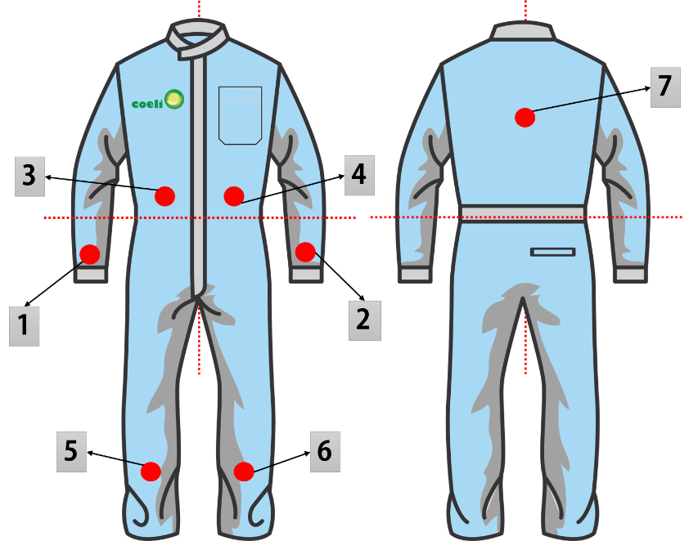 |  |  |  | Medición Punto a punto (ohms/sq) |  | Muestra No.1 | Muestra No. 2 |  |  | primera medición
11
8
 |  |  |  |  |  |  |  |  |  | Anotar el valor arrojado por el megohmmeter de humedad relativa (%RH) de
17
91
 |  |  |  | 1 - 2 |  |  |  |  |  | la última medición
 |  |  |  | 1 - 3 |  |  |  |  |  | Anotar el valor arrojado por el megohmmeter de temperatura(°F) de la
 |  |  |  | 1 - 4 |  |  |  |  |  | última medición
10
 |  |  |  | 1 - 5 |  |  |  |  |  | Colocar la identificación del overol: ya sea el código de la prenda/no. de
11
 |  |  |  | 1 - 6 |  |  |  |  |  | empleado/área del usuario
 |  |  |  | 1 - 7 |  |  |  |  |  | Registrar el valor dados por el megohmmeter de la medición correspondiente
 |  |  |  | 2 - 3 |  |  |  |  |  | a los puntos señalados en el diagrama de la prenda antiestatica: 1-2/1-3/
 |  |  |  | 2 - 4 |  |  |  |  |  | 1-4/1-5/1-6/1-7/2-3/2-4/2-5/2-6/2-7 conforme a la norma EN 61340-4-9-2016
12
 |  |  |  | 2 - 5 |  |  |  |  |  | Anotar el valor máximo alcanzado en las mediciones realizadas en el paso
 |  |  |  | 2 - 6 |  |  |  |  |  | No. 11
12
13
 |  |  |  | 2 - 7 |  |  |  |  |  | Anotar el valor mínimo alcanzado en las mediciones realizadas en el paso
13
 |  |  |  | Máximo |  |  |  |  |  | No. 11
14
14
 |  |  |  | Mínimo |  |  |  |  |  | Promediar los valores obtenidos en las mediciones del megohmmeter
15
 |  |  |  | Promedio |  |  |  |  |  | Registrar el valor obtenido por el megohmmeter por el método de manga a
10
16
 |  |  |  | Medición manga a manga (ohms/sq) |  | Muestra No.1 | Muestra No. 2 |  |  | manga de acuerdo a la norma ANSI 20.20/STM2.1/TR53
15
18
16
 |  |  |  |  |  |  |  |  |  | Colocar la identificación del overol: ya sea el código de la prenda/no. de
 |  |  |  | 1 - 4 |  |  |  |  |  | empleado/área del usuario

17
NOTA IMPORTANTE: Los valores se deben de capturar el coeficiente arrojado por el megohmmeter, seguido por la E (base de 10), después signo de + y por último el exponente |  |  |  |  | Lectura de megohmmeter |  |  | 1.68 e09 |  | Registrar el valor dados por el megohmmeter de la medición correspondiente
 |  |  |  |  | Manera de teclearlo |  |  | 1.68E+09 |  | a los puntos señalados en el diagrama de la prenda antiestatica: 1-2/1-3/
 |  |  |  |  |  |  |  |  |  | 1-4/1-5/1-6/1-7/2-3/2-4/2-5/2-6/2-7 conforme a la norma EN 61340-4-9-2016
19
18
Rango normativo |  |  |  | Dictamen |  | Muestra No.1 | Muestra No. 2 |  |  | Registrar el valor obtenido por el megohmmeter por el método de manga a
19
1 x 10 06 a 1 x 10 11 Ohms per square/Ohms por cuadrado |  |  |  |  |  | CONFORME | CONFORME |  |  | manga de acuerdo a la norma ANSI 20.20/STM2.1/TR53
 |  |  |  |  |  | NO CONFORME | NO CONFORME |  |  | Marcar si la prenda evaluada fue conforme o no conforme
20
20
 |  |  |  |  |  |  |  |  |  | Colocar si hay algunan observación importante adicional
21
Observaciones: |  |  |  |  |  |  |  |  |  | Colocar nombre y firma de la persona que verifica

 |  |  |  |  |  |  |  |  |  | MANERAS DE EXPRESAR LA NOTACIÓN CIENTIFICA
21
 | Verificó |  |  |  |  |  |  |  |  | 1.25X1005 |  | 1.25 e05 | 1.25E+05
 |  |  | Ingieniero de calidad
 |  |  |  |  |  |  |  | OLF38 |  |  | Coeficiente | Base de 10 | Exponente

